Package & Eclipe preferences
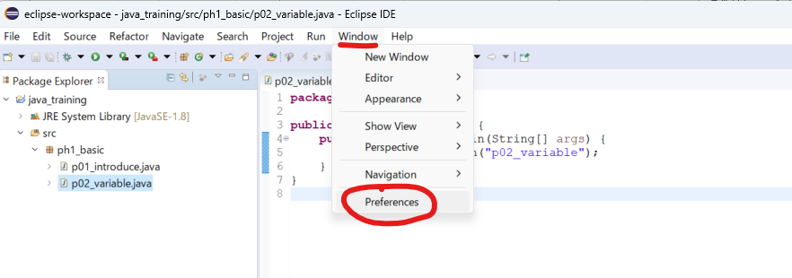
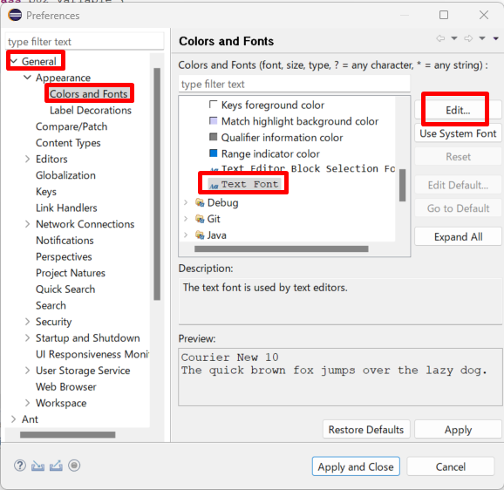
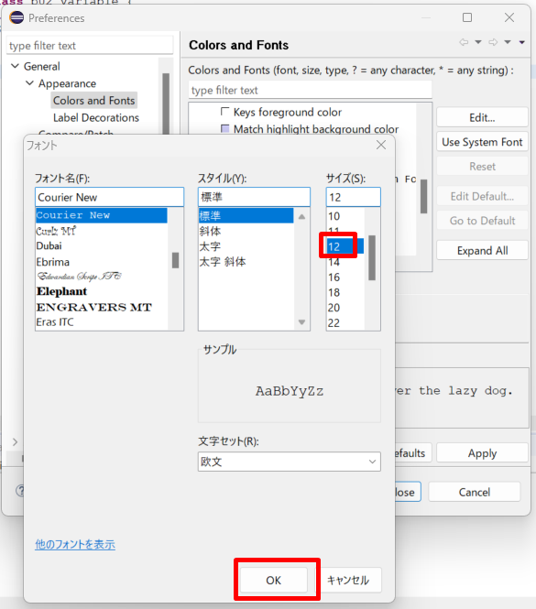
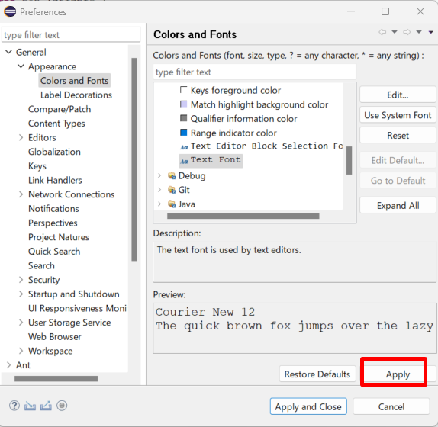
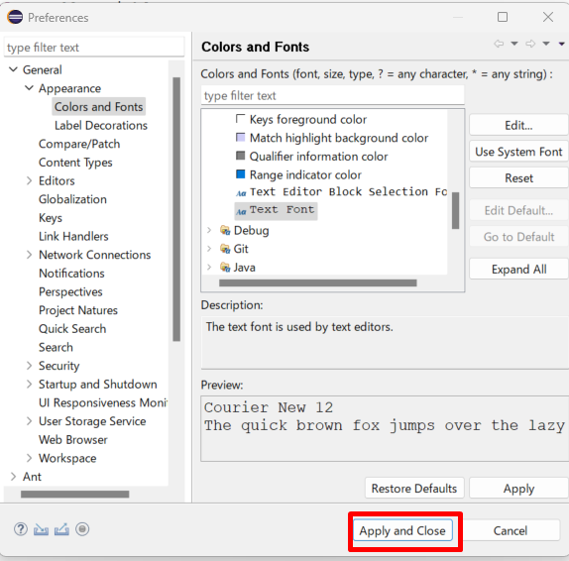
java_training
 | src
 |  | ph1_basic
 |  |  | p01_introduce.java
 |  |  | p02_variable.java

Package: Dùng để gom nhóm các Class lại với nhau

Tạo mới 1 package
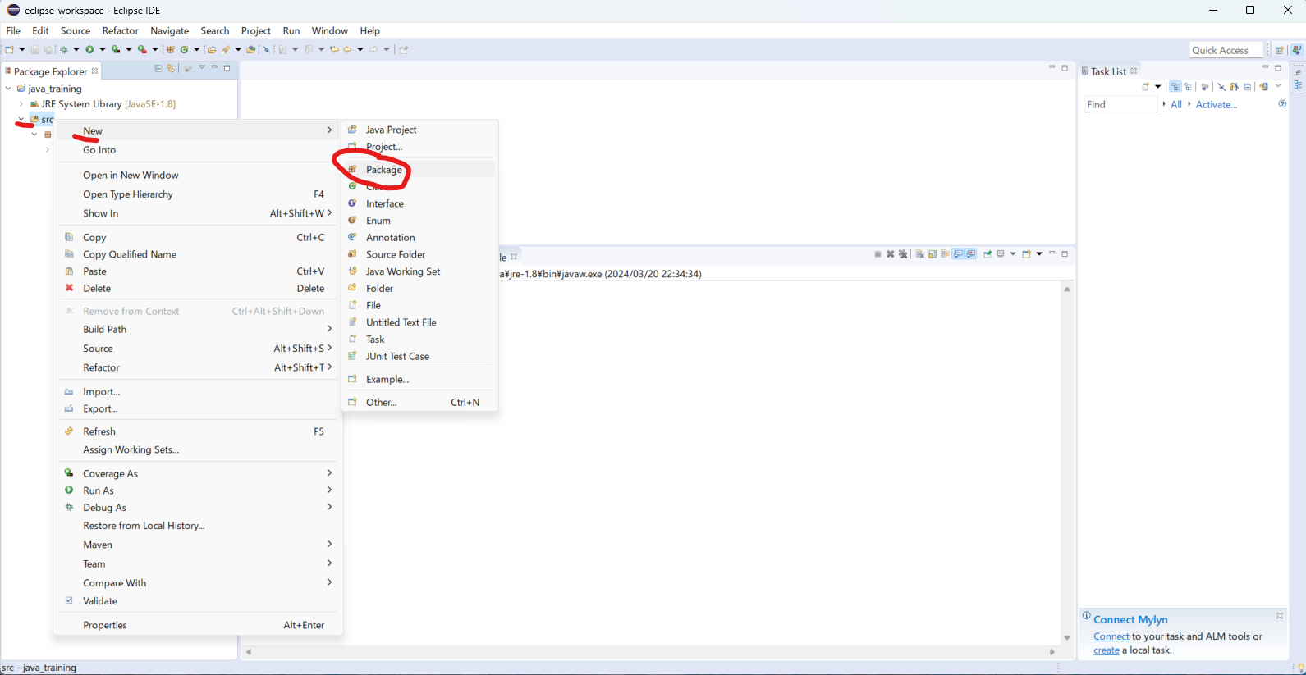

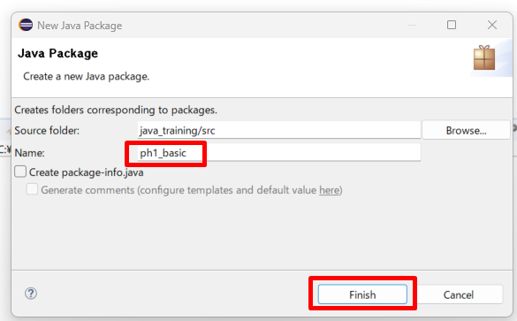

move class Hello.java vào package ph1_basic
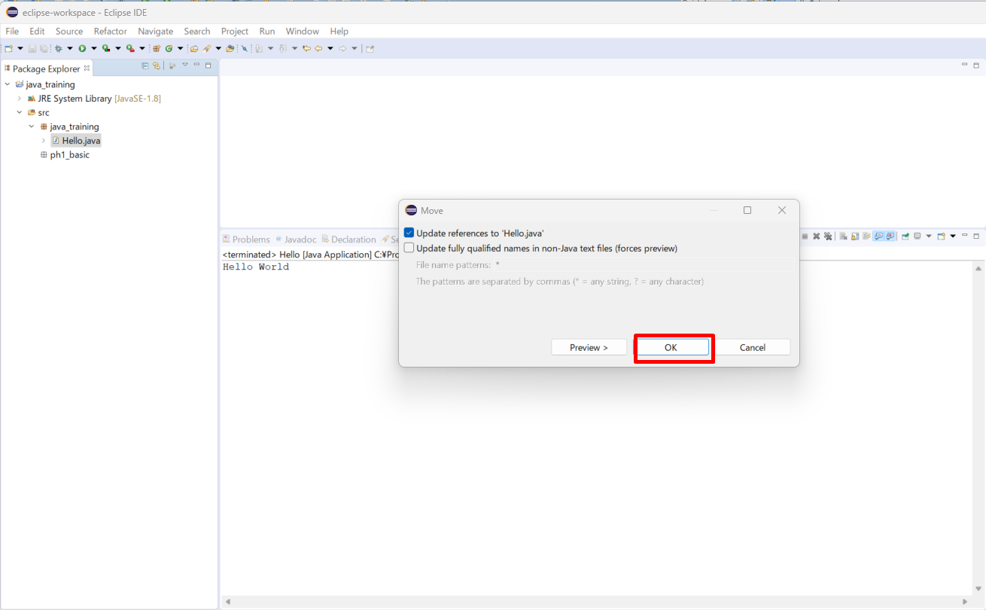

Đổi tên class
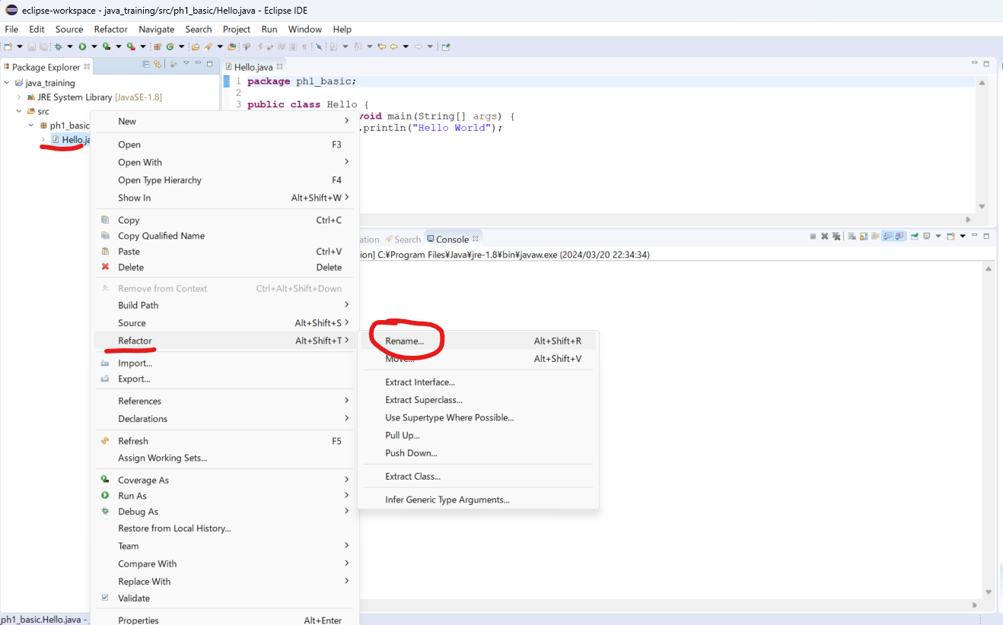

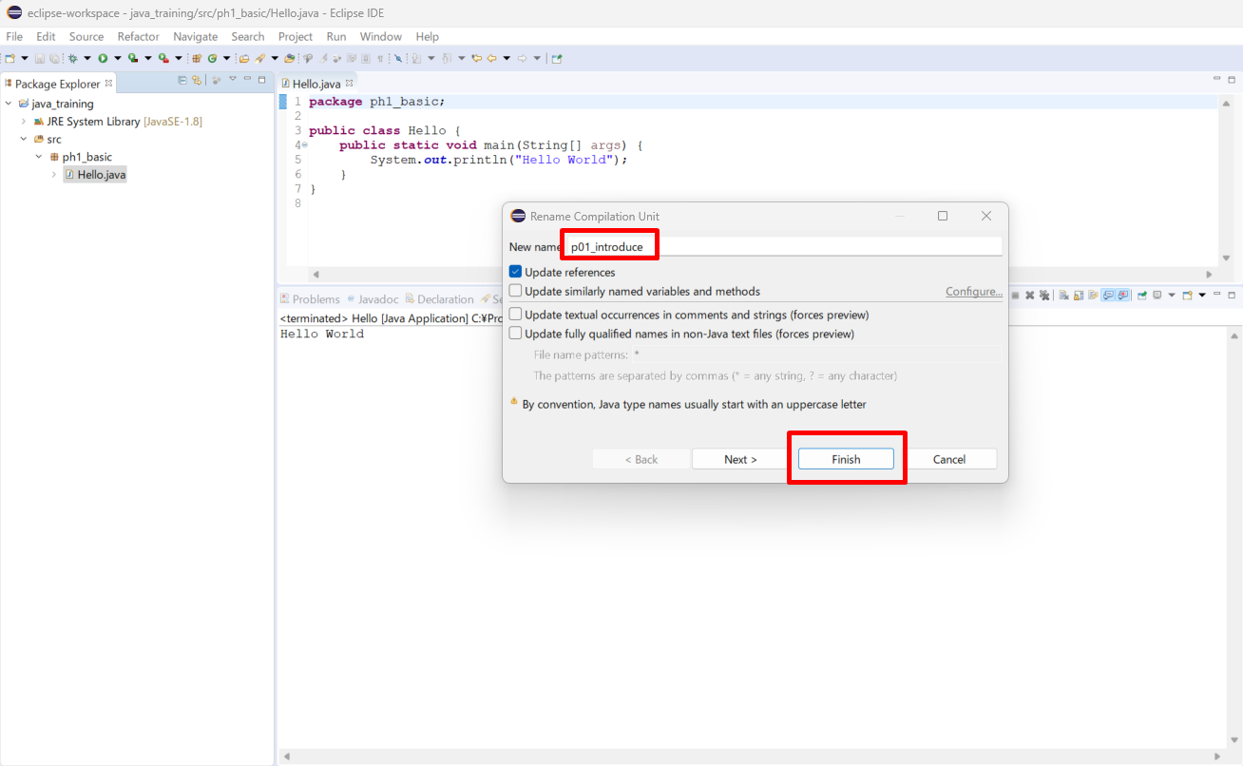

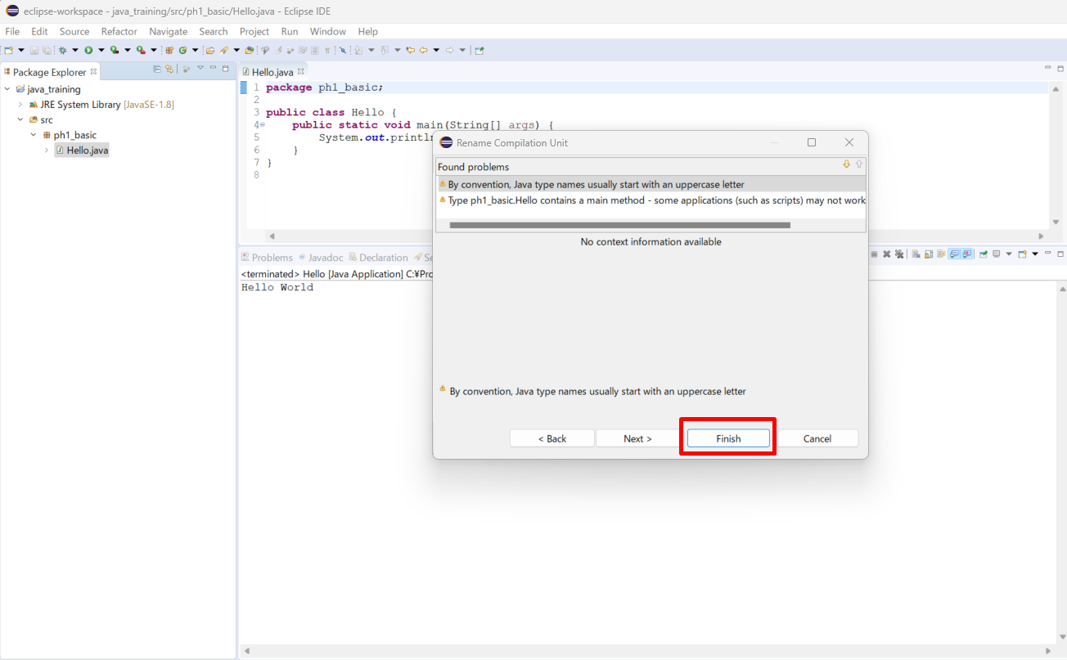

Thực thi thử
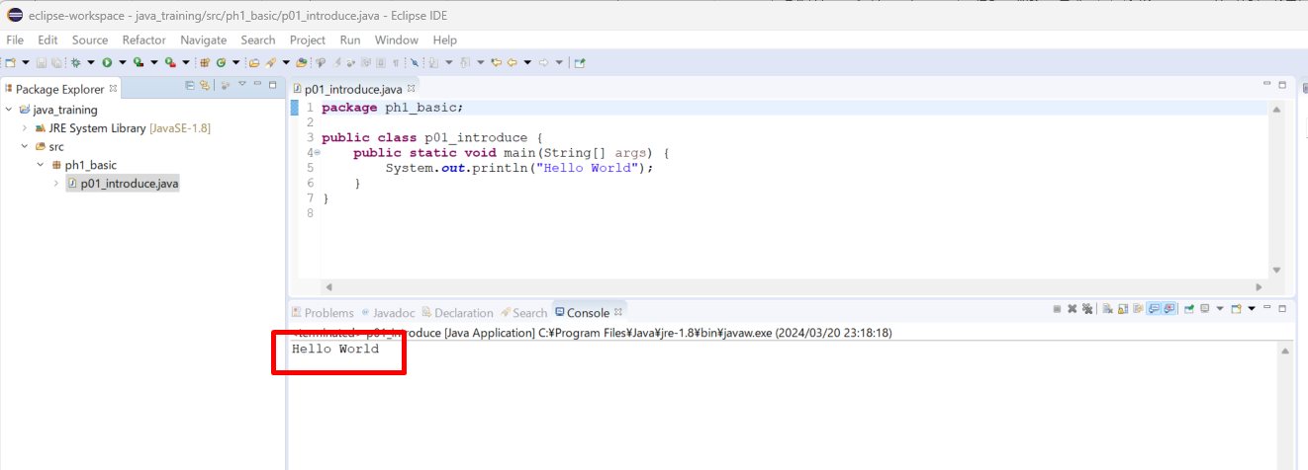

Tạo class mới
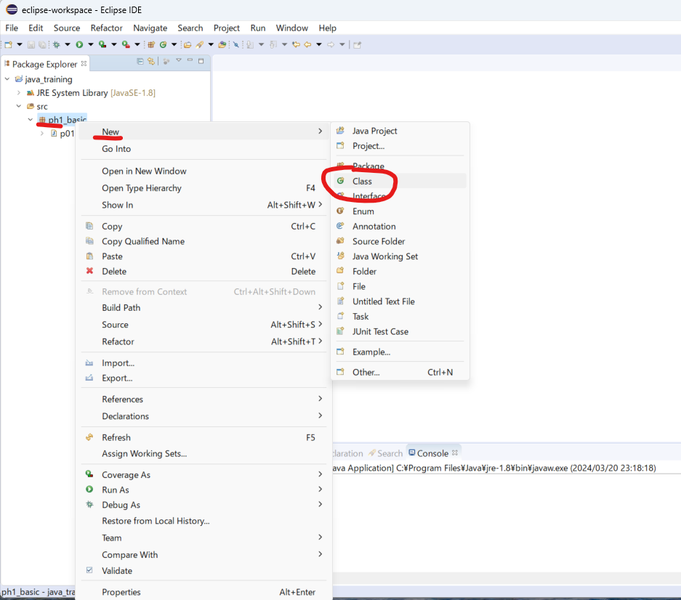

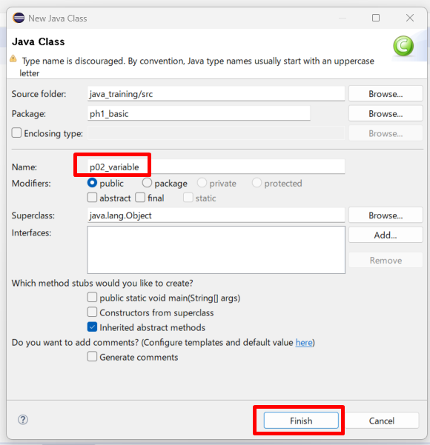

/java_training/src/ph1_basic/p02_variable.java
package ph1_basic;

public class p02_variable {
 | public static void main(String[] args) {
 |  | System.out.println("p02_variable");
 | }
}

Sửa phông chữ

Variable 2
java_training
 | src
 |  | ph1_basic
 |  |  | p01_introduce.java
 |  |  | p02_variable.java |  | → | edit

java_training/src/ph1_basic/p02_variable.java
package ph1_basic;

public class p02_variable {
 | public static void main(String[] args) {
 |  | System.out.println("p02_variable");
 |  | // Khai bao bien
 |  | /*
 |  | * Ctrl + D: Xoa di dong code muon xoa
 |  | */
// |  | int age;
// |  | int year;
// |  | char name;
// |  | char city;
// |  | int age, year;
// |  | char name, city;

 |  | // First name
// |  | char firstname; |  | // normal
// |  | char firstName; |  | // camelCase
// |  | char first_name; | // underscores

 |  | int age |  | = 20; |  | → | Vừa khai báo biến vừa khởi tạo giá trị
 |  | int year |  | = 2015;
 |  | char name = 'Q'; |  |  |  | → | char chi lưu 1 ký tự và chỉ dùng nháy đơn không dùng nháy đôi
 |  | System.out.println("age: " + age);
 |  | System.out.println("year: " + year);
 |  | System.out.println("name: " + name);

 |  | age += 10;
 |  | System.out.println("age: " + age);
 | }
}

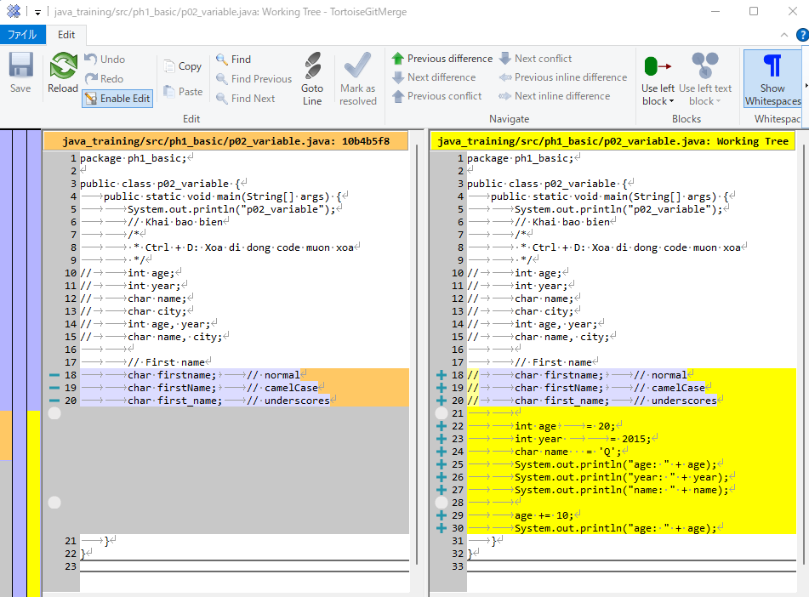

Thực thi

Constant
java_training
 | src
 |  | ph1_basic
 |  |  | p01_introduce.java
 |  |  | p02_variable.java |  | → | edit

Khác với biển, hằng số là giá trị không thể thay đổi được (bất biến)
Cú pháp: final [Kiểu dữ liệu] [Tên hằng số] = [Giá trị]
Quy tắt đặt tên hằng số tương tự như quy tắt đặt tên cho biến số
Thống nhất hằng số sẽ được thể hiện ở dạng chữ in hoa + underscore

java_training/src/ph1_basic/p02_variable.java
package ph1_basic;

public class p02_variable {
 | public static void main(String[] args) {
 |  | final int YOUR_BIRTHDAY = 1990;
 |  | System.out.println(YOUR_BIRTHDAY);
 | }

 | // 001 Variable
 | public static void main001() {
 |  | System.out.println("p02_variable");
 |  | // Khai bao bien
 |  | /*
 |  | * Ctrl + D: Xoa di dong code muon xoa
 |  | */
// |  | int age;
// |  | int year;
// |  | char name;
// |  | char city;
// |  | int age, year;
// |  | char name, city;

 |  | // First name
// |  | char firstname; |  | // normal
// |  | char firstName; |  | // camelCase
// |  | char first_name; | // underscores

 |  | int age |  | = 20;
 |  | int year |  | = 2015;
 |  | char name = 'Q';
 |  | System.out.println("age: " + age);
 |  | System.out.println("year: " + year);
 |  | System.out.println("name: " + name);

 |  | age += 10;
 |  | System.out.println("age: " + age);
 | }
}

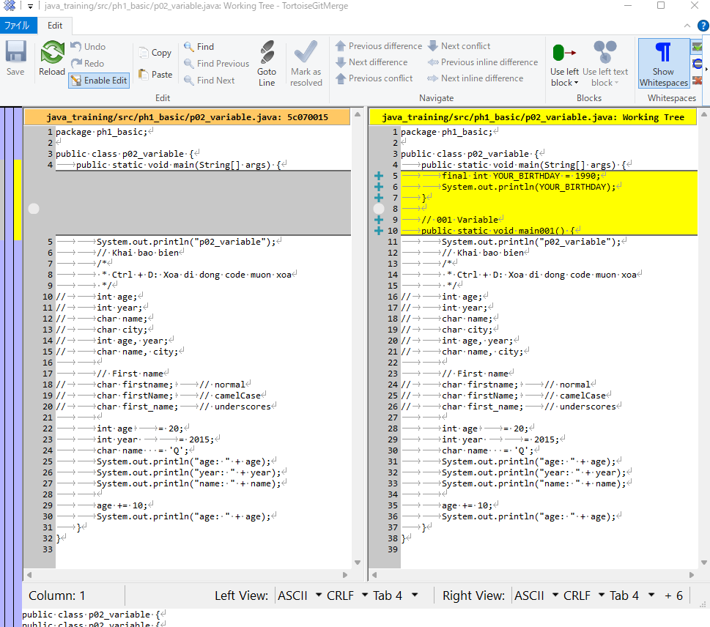

Thực thi

Data type
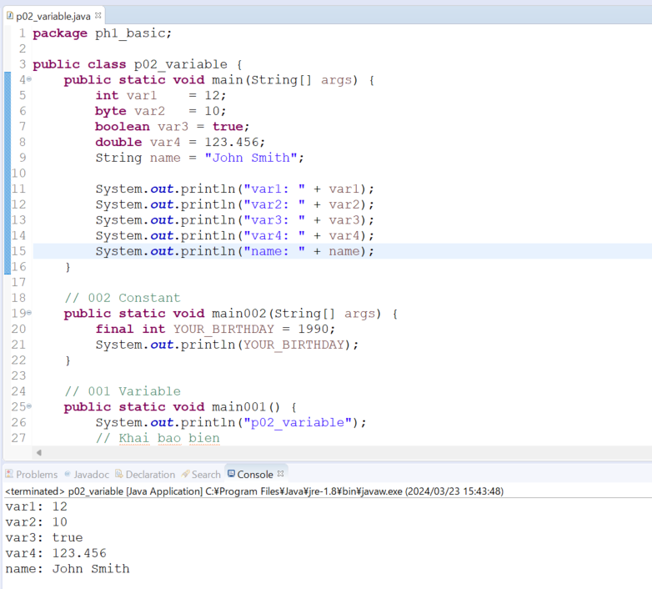
java_training
 | src
 |  | ph1_basic
 |  |  | p01_introduce.java
 |  |  | p02_variable.java | → | edit

1. Kiểu Dữ Liệu Nguyên Thủy (Primitive Data Types):
 | ・Đây là các kiểu dữ liệu mà lập trình viên có thể sử dụng để khai báo biến và lưu trữ các giá trị nguyên thủy trực tiếp.
 | ・Trong Java, có 8 kiểu dữ liệu nguyên thủy cơ bản: byte, short, int, long, float, double, char và boolean.
 | ・Các biến được khai báo với kiểu dữ liệu nguyên thủy trực tiếp chứ không phải là tham chiếu đến một vùng nhớ khác.
 | ・Đây là các kiểu dữ liệu mà không có các phương thức và thuộc tính đi kèm.
 | Ví dụ:
 | int num = 10;
 | double pi = 3.14;
 | char letter = 'A';
 | boolean flag = true;
2. Kiểu Dữ Liệu Tham Chiếu (Reference Data Types):
 | ・Đây là các kiểu dữ liệu mà lưu trữ địa chỉ tham chiếu đến đối tượng trong bộ nhớ, chứ không phải giá trị thực sự.
 | ・Trong Java, các kiểu dữ liệu tham chiếu bao gồm các loại cụ thể như: lớp (class), giao diện (interface), mảng (array), và các kiểu dữ liệu tham chiếu khác được tạo ra bởi người dùng hoặc bởi các thư viện.
 | ・Biến với kiểu dữ liệu tham chiếu sẽ chứa địa chỉ của vùng nhớ chứa dữ liệu thực sự.
 | ・Các kiểu dữ liệu tham chiếu có thể có phương thức và thuộc tính đi kèm.
 | Ví dụ:
 | String str = "Hello";
 | Scanner scanner = new Scanner(System.in);

java\java_training\src\ph1_basic\p02_variable.java
package ph1_basic;

public class p02_variable {
public static void main(String[] args) {
int var1 = 12;
byte var2 = 10;
boolean var3 = true;
double var4 = 123.456;
String name = "John Smith";

System.out.println("var1: " + var1);
System.out.println("var2: " + var2);
System.out.println("var3: " + var3);
System.out.println("var4: " + var4);
System.out.println("name: " + name);
}

// 002 Constant
public static void main002(String[] args) {
final int YOUR_BIRTHDAY = 1990;
System.out.println(YOUR_BIRTHDAY);
}

// 001 Variable
public static void main001() {
System.out.println("p02_variable");
// Khai bao bien
/*
* Ctrl + D: Xoa di dong code muon xoa
*/
// int age;
// int year;
// char name;
// char city;
// int age, year;
// char name, city;

// First name
// char firstname; // normal
// char firstName; // camelCase
// char first_name; // underscores

int age = 20;
int year = 2015;
char name = 'Q';
System.out.println("age: " + age);
System.out.println("year: " + year);
System.out.println("name: " + name);

age += 10;
System.out.println("age: " + age);
}
}

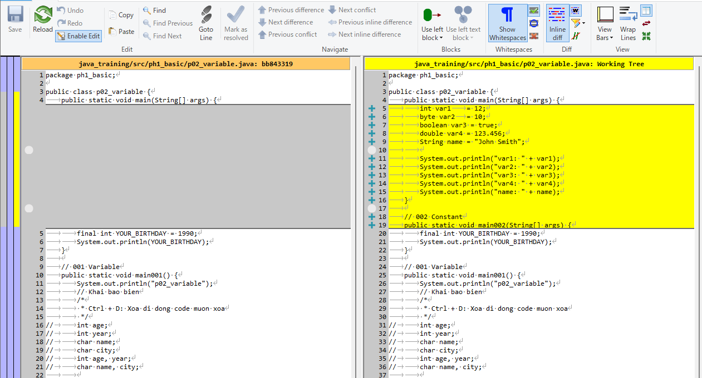

Thực thi

